Sheet1
예산안 리스트
 |  |  |  |  | 사용현황
이름 | 사용 용도 | 이미지 | 가격 | 구입일 | Pin Code Lock | 6,602
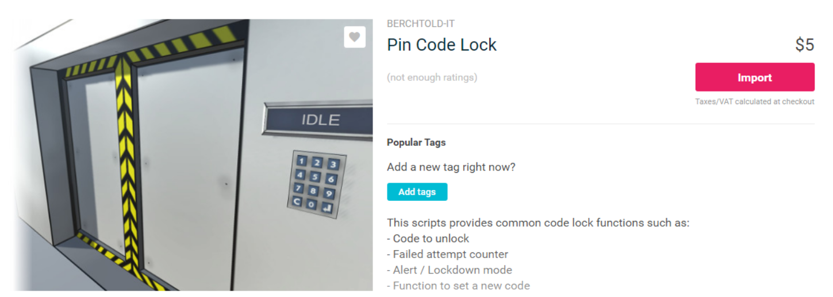
Pin Code Lock | 챕터1 키패드(퍼즐) |  | 5.5$(6,602\) | 2018-05-09 | Abandoned Asylum | 6,571
 |  |  |  |  | Horror Props (pack) | 6,504
 |  |  |  |  | Female Zombie E | 14,898
 |  |  |  |  | Krasue | 12,495
 |  |  |  |  | Derelict Building2 | 6,526
 |  |  |  |  | 총액 | 53,596 | (단위=원)


Abandoned Asylum | 전체 맵 |  | 5.5$(6,571\) | 2018-04-24

Horror Props (pack) | 컨텐츠(오브젝트) |  | 4.99$(6,504\) | 2018-05-14

Female Zombie E | 컨텐츠(이벤트) |  | 12$(14,898\) | 2018-05-14

Krasue | 컨텐츠(이벤트) |  | 9.99$(12,495\) | 2018-05-14

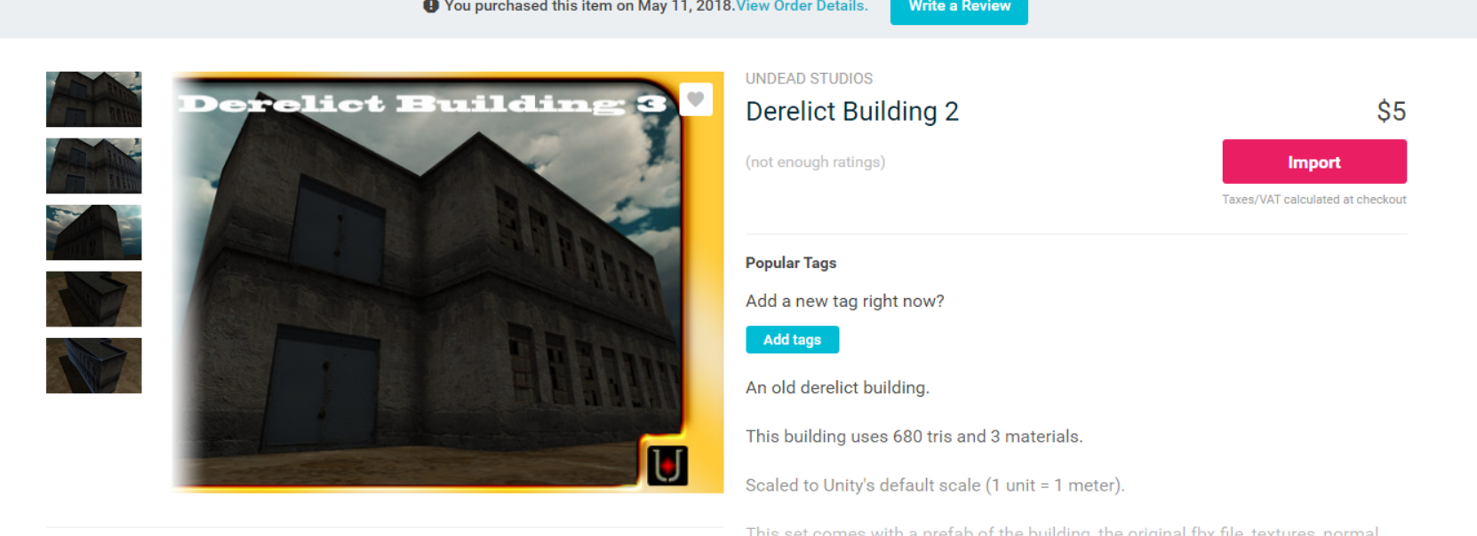
Derelict Building2 | 맵(튜토리얼) |  | 5$(6,526\) | 2018-05-11

